Mini Cenário
Demanda de software apresentada
Na faculdade de Jornalismo foi feito o requerimento de um software de edição de notícias para seus alunos de determinada disciplina, que precisará ter um local específico para deixar armazenado as notícias de pesquisas e que possam ser editadas ou excluídas quando necessário.

 | Reuniões para definir as histórias de usuários (Levantamento dos Requisitos Necessários)

1 - Product Backlog Inicial
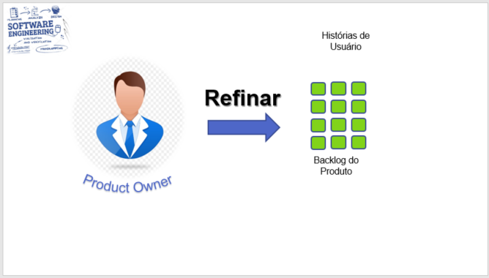
Product Backlog Inicial
ID | História | Prioridade

#1 | Efetuar Cadastro | Baixa
#2 | Fazer Login | Média
#3 | Cadastrar Notícias | Média
#4 | Consultar Notícias | Média
#5 | Pesquisar Notícias | Baixa

Product Backlog - Épicos
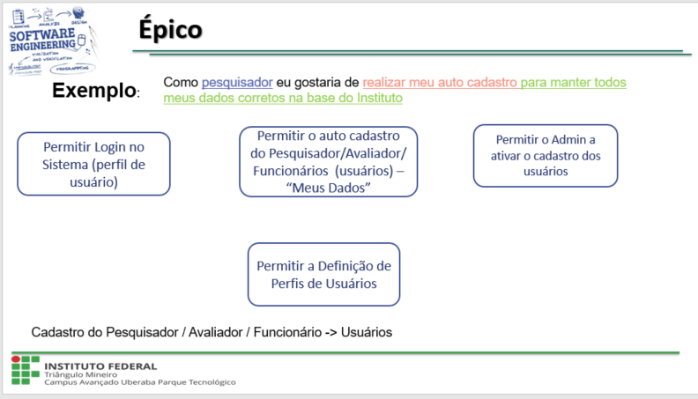
Refinando o Product Backlog em Épicos com suas prioridades
ID | História | ID | Épicos | Prioridade

#1 | Efetuar Cadastro | #1 | Cadastrar usuários - área de cadastro | Baixa

#2 | Fazer Login | #2 | Autenticar usuários - área de login | Média
 |  | #3 | Logar usuários - área de login | Média
 |  | #4 | Deslogar usuários - área de logout | Média

#3 | Cadastrar Notícias | #5 | Cadastrar Notícias - área cadastrar notícias | Média
 |  | #6 | Cadastrar Notícias - inserir imagens | Média
 |  | #7 | Cadastrar Notícias - colocar título | Média
 |  | #8 | Cadastrar Notícias - colocar data | Média

#4 | Consultar Notícias | #9 | Consultar Notícias - acessar notícias | Média
 |  | #10 | Consultar Notícias - editar notícias | Média
 |  | #11 | Consultar Notícias - deletar notícias | Média
 |  | #12 | Consultar Notícias - organizar notícias | Média
 |  | #14 | Consultar Notícias - comentar nas notícias | Média
 |  | #14 | Consultar Notícias - editar imagem das notícias | Média
 |  | #15 | Consultar Notícias - editar data das notícias | Média
 |  | #16 | Consultar Notícias - editar título das notícias | Média

#5 | Pesquisar Notícias | #17 | Pesquisar Notícias - dividir notícias | Baixa
 |  | #18 | Pesquisar Notícias - pesquisar assunto | Baixa
 |  | #19 | Pesquisar Notícias - visualizar quem publicou | Baixa
 |  | #20 | Pesquisar Notícias - visualizar data da notícia | Baixa

Product Backlog - Sprint
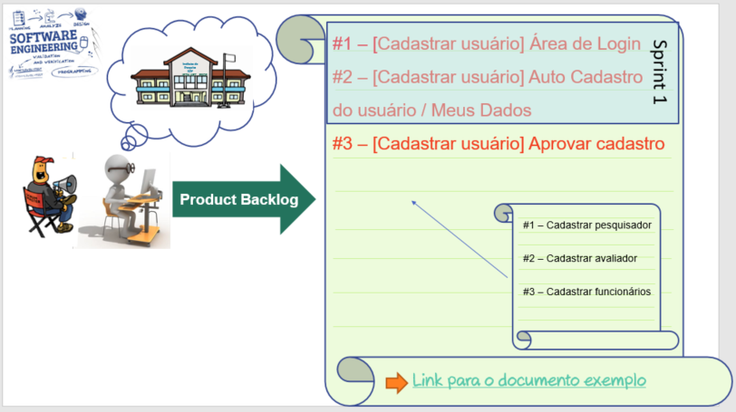
Realizando a divisão dos Épicos em Sprints com seus planos de entregas
Histórias #1 e #2 Efetuar Cadastro e Fazer Login
ID da Sprint | ID | Funcionalidades - Épicos | Complexidade | Datas previstas
 |  |  |  | Inicio | Fim
Sprint 1 | #1 | Cadastrar usuários - área de cadastro | Baixa | 04/10/2021 | 11/10/2021

Sprint 2 | #2 | Autenticar usuários - área de login | Média | 12/10/2021 | 26/10/2021
 | #3 | Logar usuários - área de login
 | #4 | Deslogar usuários - área de logout
Entrega da Realese 1 |  |  |  |  | 2021-10-27
Histórias #3 Cadastrar Notícias
ID da Sprint | ID | Funcionalidades - Épicos | Complexidade | Datas previstas
 |  |  |  | Inicio | Fim
Sprint 3 | #5 | Cadastrar Notícias - área cadastrar notícias | Média | 27/10/2021 | 10/11/2021
 | #6 | Cadastrar Notícias - inserir imagens
 | #7 | Cadastrar Notícias - colocar título
 | #8 | Cadastrar Notícias - colocar data
Entrega da Realese 2 |  |  |  |  | 11/11/2021
Histórias #4 Consultar Notícias
ID da Sprint | ID | Funcionalidades - Épicos | Complexidade | Datas previstas
 |  |  |  | Inicio | Fim
Sprint 4 | #9 | Consultar Notícias - acessar notícias | Média | 12/11/2021 | 26/11/2021
 | #10 | Consultar Notícias - editar notícias
 | #11 | Consultar Notícias - deletar notícias
 | #12 | Consultar Notícias - organizar notícias
Entrega da Realese 3
Sprint 5 | #13 | Consultar Notícias - comentar nas notícias | Média | 27/11/2021 | 12/12/2021
 | #14 | Consultar Notícias - editar imagem das notícias
 | #15 | Consultar Notícias - editar data das notícias
 | #16 | Consultar Notícias - editar título das notícias
Entrega da Realese 4 |  |  |  |  | 13/12/2021
Histórias #5 Pesquisar Notícias
ID da Sprint | ID | Funcionalidades - Épicos | Complexidade | Datas previstas
 |  |  |  | Inicio | Fim
Sprint 6 | #17 | Pesquisar Notícias - dividir notícias | Baixa | 13/12/2021 | 20/12/2021
 | #18 | Pesquisar Notícias - pesquisar assunto
 | #19 | Pesquisar Notícias - visualizar quem publicou
 | #20 | Pesquisar Notícias - visualizar data da notícia
Entrega da Realese 5 |  |  |  |  | 21/12/2021

Apoio
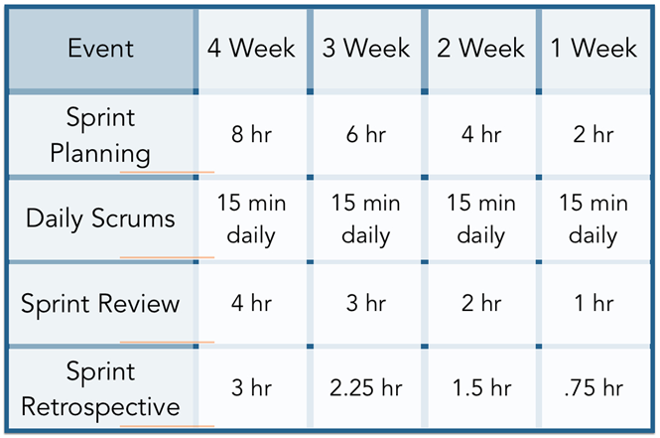
Prioridades
Muito alta
Alta
Média
Baixa
Muito baixa

Tipos de Tarefas para cada item de cada Sprint
1 | Detalhamento dos Requisitos
2 | Prototipação de Interfaces (opcional)
3 | Implementação
4 | Testes da Sprint Time
5 | Testar e validar a Sprint junto com o Cliente

Complexidade
Nível de Complexidade | Qtde de Semana Estimada
Muito alta | 04 Semanas
Alta | 03 Semanas
Média | 02 Semanas
Baixa | 01 Semana

